Sheet1
自动检测工具问题反馈表
问题 | 示例（详细文字说明或截图） | 优化建议 | 提议人
可以接受的译文作为错误呈现 |  | 译文中x%wt的两种译法都可接受，译成x重量%,也不影响理解，不视为错误，无需作为错误结果呈现 | 胡婷
可否在可视化界面和其关联的原文件中对不匹配的内容自动进行高亮显示，而不需要手动搜索？ |  | 高亮显示原文译文不匹配之处 | 刘娜
核苷酸序列识别错误【原文译文无误，但工具将其作为错误识别】 | 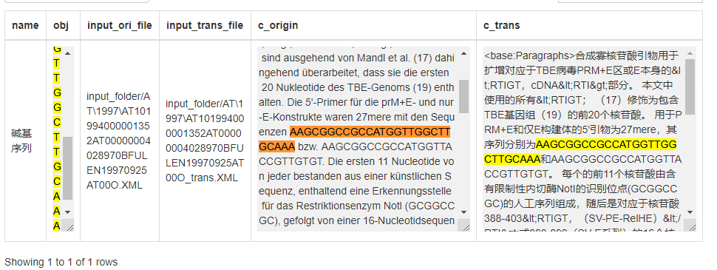 | 优化核苷酸序列识别规则 | 孙丽伟
参考文献数量太少【AT所有数据中仅识别出两篇中的部分文献】 | 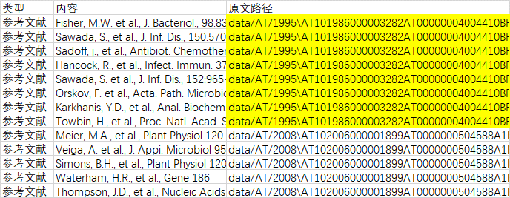 | 优化参考文献识别规则 | 孙丽伟 | AT101994000001352AT00000004028970BFULEN19970925AT00O | AT101988000000761AT00000003970910BFULEN19940125AT00Q
正确翻译的缩写词.dgl.作为错误呈现 |  | 因为od.dgl.相当于英语中的or the like，译文正确，类似的短语还有u.dgl.，建议将od.dgl.和u.dgl.加入缩写词集，避免作为错误呈现 | 胡婷
缩写规则不完善 | 目前规则列举的缩写种类过少，在AT数据中存在诸多未识别出的情形【如Pat.,zwei.,min.,gp.，Comp.等等】。 | 建议优化缩写规则（能否像非规范引用那样通过正则实现？） | 孙丽伟
概览图数据导出 | 目前概览图只能图片另存为，概览图涉及的数据【类别、数量、百分比】能否以数据表的形式导出?方便后续分析中绘制其他图形。 | 建议增加概览图数据的表格导出功能。 | 孙丽伟
excel格式文件检测，无法成功识别锚点。 Excel文档“中英0302”中，已手动将15，16行译文中的数字去掉，人为造成原译文两端数字不一致。实际检测后，显示如截图所示。 |  | 希望实现excel文档的正常检测。 | 邬小倩
txt文件检测后，可视化页面乱码 | 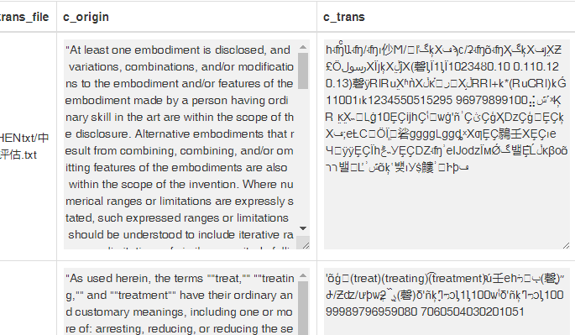 | 希望实现txt文档的正常检测。 | 邬小倩

